Sheet1
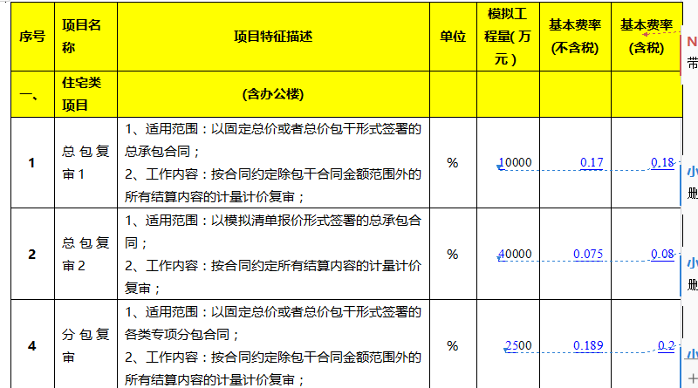
咨询费计算
序号 | 报价项目 | 报送金额 | 初审报送额 | 酬金费率 | 单位 | 总价 | 备注
1 | 总包工程量复核基本酬金 | 6,679,996.50 | 签证单3748072.34+扣款801416.45+工期奖励200000+调差（875759.88+1043139.33+11608.50） | 0.18%*0.7 | 元 | 8,416.80 | 按西南区域2019年度造价咨询复审合同收费标准计取
2 | 总包工程量复核浮动酬金 | 6,679,996.50 | 6,679,996.50 | 0.18%*0.3 | 元 | 3,607.20 | 按西南区域2019年度造价咨询复审合同收费标准计取
3 | 施工图预算核减额酬金 | 698,285.67 | 施工单位送审金额9903623.45，初审金额3948072.34 | 5% | 元 | 36,660.00

5 | 含税合计 |  |  |  |  | 48,683.99

 |  |  | 287907.37465 |  |  | 681,521.48

